BON DE COMMANDE ENREGISTREURS R
 |  |  | SOPAC SA |  | infotc@sopac.com
 |  |  | L'ATRIUM |  | Contact : Enzo ALVES ou Laetitia LE HUERON
 |  |  | 6 AVENUE DU MARAIS - CS 70285
 |  |  | 95100 ARGENTEUIL
 |  |  | Tél : 01 47 99 61 00
 |  |  |  |  |  | l
BON DE COMMANDE SOPAC - REMPLACEMENT HUB 2G PAR HUB 4G
VISUELS | REFERENCE FOURNISSEUR | TYPE DE PRODUITS | DESCRIPTION PRODUIT | QUANTITE | TARIF SPECIAL REMPLACEMENT |  | TOTAL HT
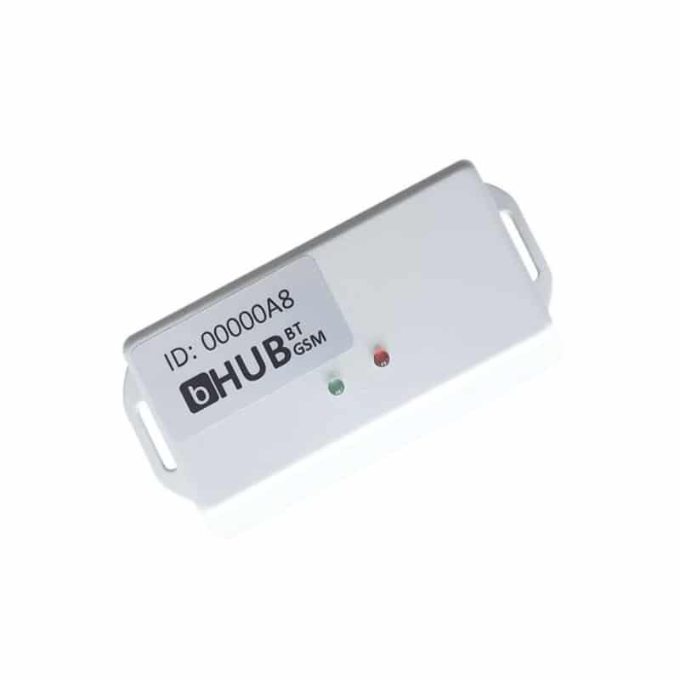 | HUB 4G 220 V | HUB 4G / 220 V | HUB 4G avec Carte SIM M2M intégrée et prise d'alimentation 220 V Passerelle de communication GPRS Carte MtoM inclus pour 500Mo de données Acces au cloud |  | 89.00 € |  | 0.00
 | HUB 4G 12V | HUB 4G / 12 V (solution transport) | HUB 4G avec Carte SIM M2M intégrée, sortie 12V Passerelle de communication GPRS Carte MtoM inclus pour 500Mo de données Acces au cloud |  | 89.00 € |  | 0.00
 |  | Etiquette de retour Colissimo du HUB 2G |  |  | Gratuit |  | 0.00
 |  |  |  |  |  | TOTAL HT |  | 0.00 €
 |  |  |  |  |  | TVA 20% |  | 0.00 € | 0
 |  |  |  |  |  | TOTAL T.T.C |  | 0.00 €
Condition de paiement : selon vos conditions habituelles (enregistrées dans votre compte client)
Délai delivraison : | Sous 3 semaines à réception de commande

Adresse de LIVRAISON |  |  |  | Adresse de FACTURATION
NOM de la société livrée : |  |  |  | RAISON SOCIALE de facturation :
Nom et prénom du correspondant : |  |  |  | Nom et prénom du correspondant :
Email de livraison : |  |  |  | Email de d'envoi des factures :
Téléphone : |  |  |  | Téléphone :
Adresse de livraison |  |  |  | Adresse de FACTURATION
CP |  |  |  | CP
VILLE |  |  |  | VILLE

